ศท.บ. 1
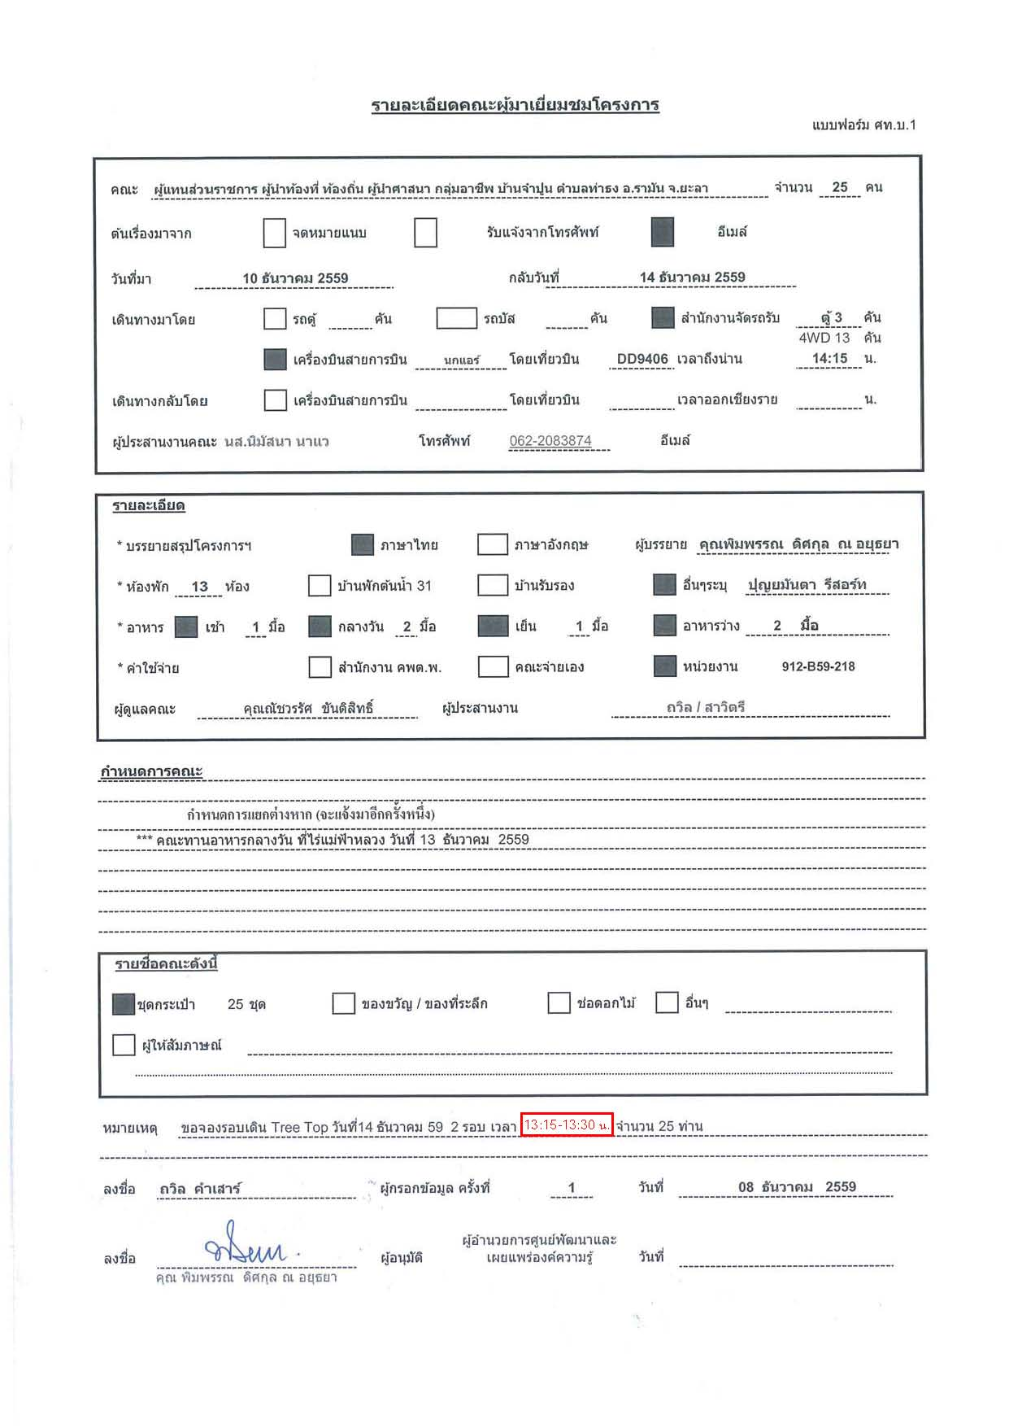
 | รายละเอียดคณะผู้มาเยี่ยมชมโครงการ
 | แบบฟอร์ม ศท.บ.1

 | คณะ |  | ผู้แทนส่วนราชการ ผู้นำท้องที่ ท้องถิ่น ผู้นำศาสนา กลุ่มอาชีพ บ้านจำปูน ตำบลท่าธง อ.รามัน จ.ยะลา |  |  |  |  |  |  |  |  |  |  |  |  |  |  |  |  |  |  |  |  |  |  |  | จำนวน |  | 25 | คน

 | ต้นเรื่องมาจาก |  |  |  |  |  |  |  | จดหมายแนบ |  |  |  |  |  |  | รับแจ้งจากโทรศัพท์ |  |  |  |  |  |  |  |  | อีเมล์

 | วันที่มา |  |  |  | 2016-12-10 |  |  |  |  |  |  |  |  |  |  |  | กลับวันที่ |  |  | 2016-12-14

 | เดินทางมาโดย |  |  |  |  |  |  |  | รถตู้ |  |  | คัน |  |  |  | รถบัส |  |  |  | คัน |  |  |  | สำนักงานจัดรถรับ |  |  |  | ตู้ 3 |  | คัน
 |  |  |  |  |  |  |  |  |  |  |  |  |  |  |  |  |  |  |  |  |  |  |  |  |  |  |  | 4WD 13 |  | คัน
 |  |  |  |  |  |  |  |  | เครื่องบินสายการบิน |  |  |  |  | นกแอร์ |  |  | โดยเที่ยวบิน |  |  |  | DD9406 |  |  | เวลาถึงน่าน |  |  |  | 14:15:00 |  | น.

 | เดินทางกลับโดย |  |  |  |  |  |  |  | เครื่องบินสายการบิน |  |  |  |  |  |  |  | โดยเที่ยวบิน |  |  |  |  |  |  | เวลาออกเชียงราย |  |  |  |  |  | น.

 | ผู้ประสานงานคณะ |  |  |  |  | นส.นิมัสนา นาแว |  |  |  |  |  |  |  | โทรศัพท์ |  |  | 062-2083874 |  |  |  |  |  | อีเมล์

 | รายละเอียด

 | * บรรยายสรุปโครงการฯ |  |  |  |  |  |  |  |  |  |  | ภาษาไทย |  |  |  |  | ภาษาอังกฤษ |  |  |  |  | ผู้บรรยาย |  |  | คุณพิมพรรณ ดิศกุล ณ อยุธยา

 | * ห้องพัก |  |  | 13 |  | ห้อง |  |  |  | บ้านพักต้นน้ำ 31 |  |  |  |  |  |  | บ้านรับรอง |  |  |  |  |  |  | อื่นๆระบุ |  | ปุญยมันตา รีสอร์ท

 | * อาหาร |  |  |  | เช้า |  | 1 | มื้อ |  | กลางวัน |  |  | 2 | มื้อ |  |  | เย็น |  | 1 | มื้อ |  |  |  | อาหารว่าง |  |  | 2 | มื้อ

 | * ค่าใช้จ่าย |  |  |  |  |  |  |  |  | สำนักงาน คพต.พ. |  |  |  |  |  |  | คณะจ่ายเอง |  |  |  |  |  |  | หน่วยงาน |  | 912-B59-218

 | ผู้ดูแลคณะ |  |  |  | คุณณัชวรรัศ ขันติสิทธิ์ |  |  |  |  |  |  |  |  |  | ผู้ประสานงาน |  |  |  |  |  | ถวิล / สาวิตรี

กำหนดการคณะ

 | กำหนดการแยกต่างหาก (จะแจ้งมาอีกครั้งหนึ่ง)
 |  | *** คณะทานอาหารกลางวัน ที่ไร่แม่ฟ้าหลวง วันที่ 13 ธันวาคม 2559

 | รายชื่อคณะดังนี้

 |  | ชุดกระเป๋า |  |  |  | 25 | ชุด |  |  |  | ของขวัญ / ของที่ระลึก |  |  |  |  |  |  |  | ช่อดอกไม้ |  |  |  |  | อื่นๆ

 |  | ผู้ให้สัมภาษณ์

หมายเหตุ |  |  |  | ขอจองรอบเดิน Tree Top วันที่14 ธันวาคม 59 2 รอบ เวลา 13:15-14:30 น. จำนวน 25 ท่าน

ลงชื่อ |  |  | ถวิล คำเสาร์ |  |  |  |  |  |  |  |  | ผู้กรอกข้อมูล ครั้งที่ |  |  |  |  |  | 1 |  |  |  | วันที่ |  |  | 08 ธันวาคม 2559

ลงชื่อ |  |  |  |  |  |  |  |  |  |  |  | ผู้อนุมัติ |  |  | ผู้อำนวยการศูนย์พัฒนาและเผยแพร่องค์ความรู้ |  |  |  |  |  |  | วันที่
 |  | คุณ พิมพรรณ ดิศกุล ณ อยุธยา

โปรแกรม
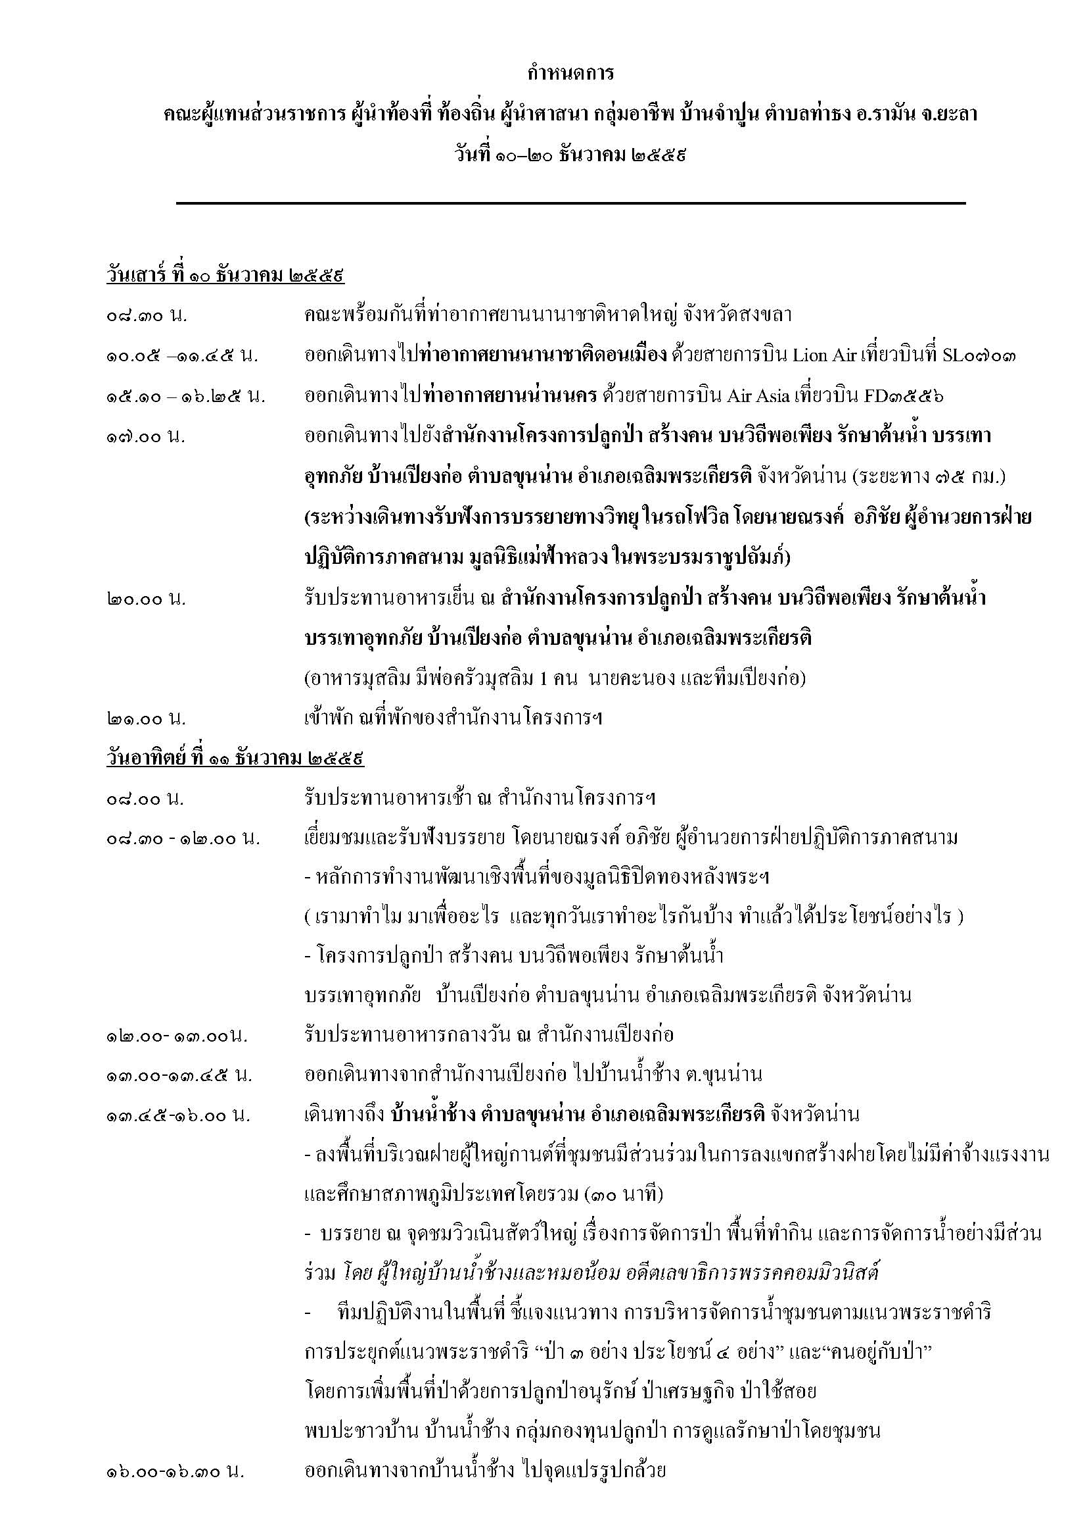

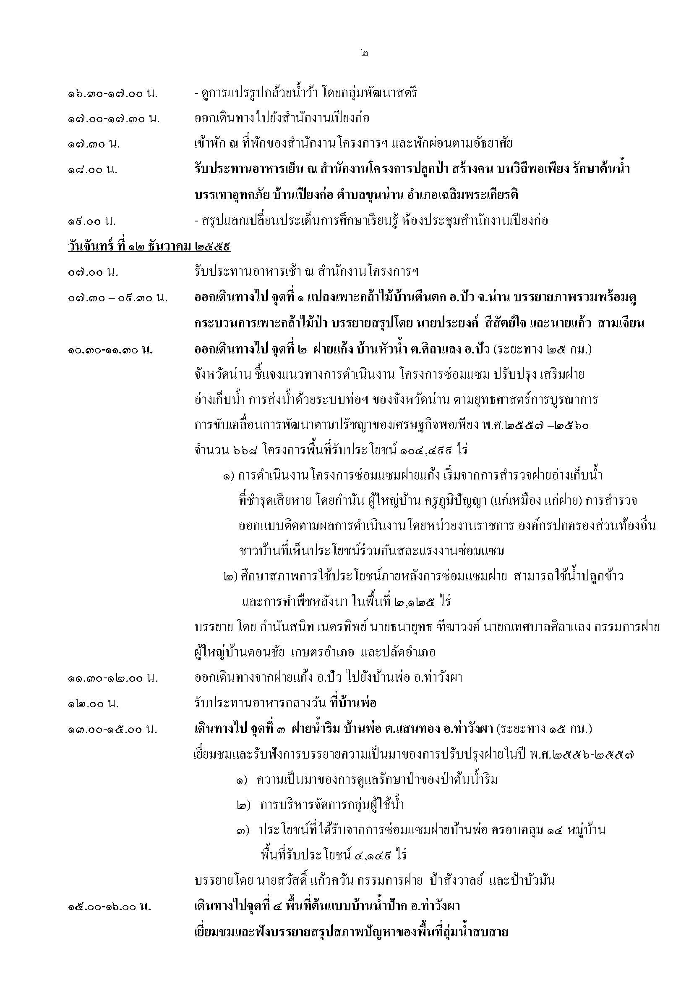

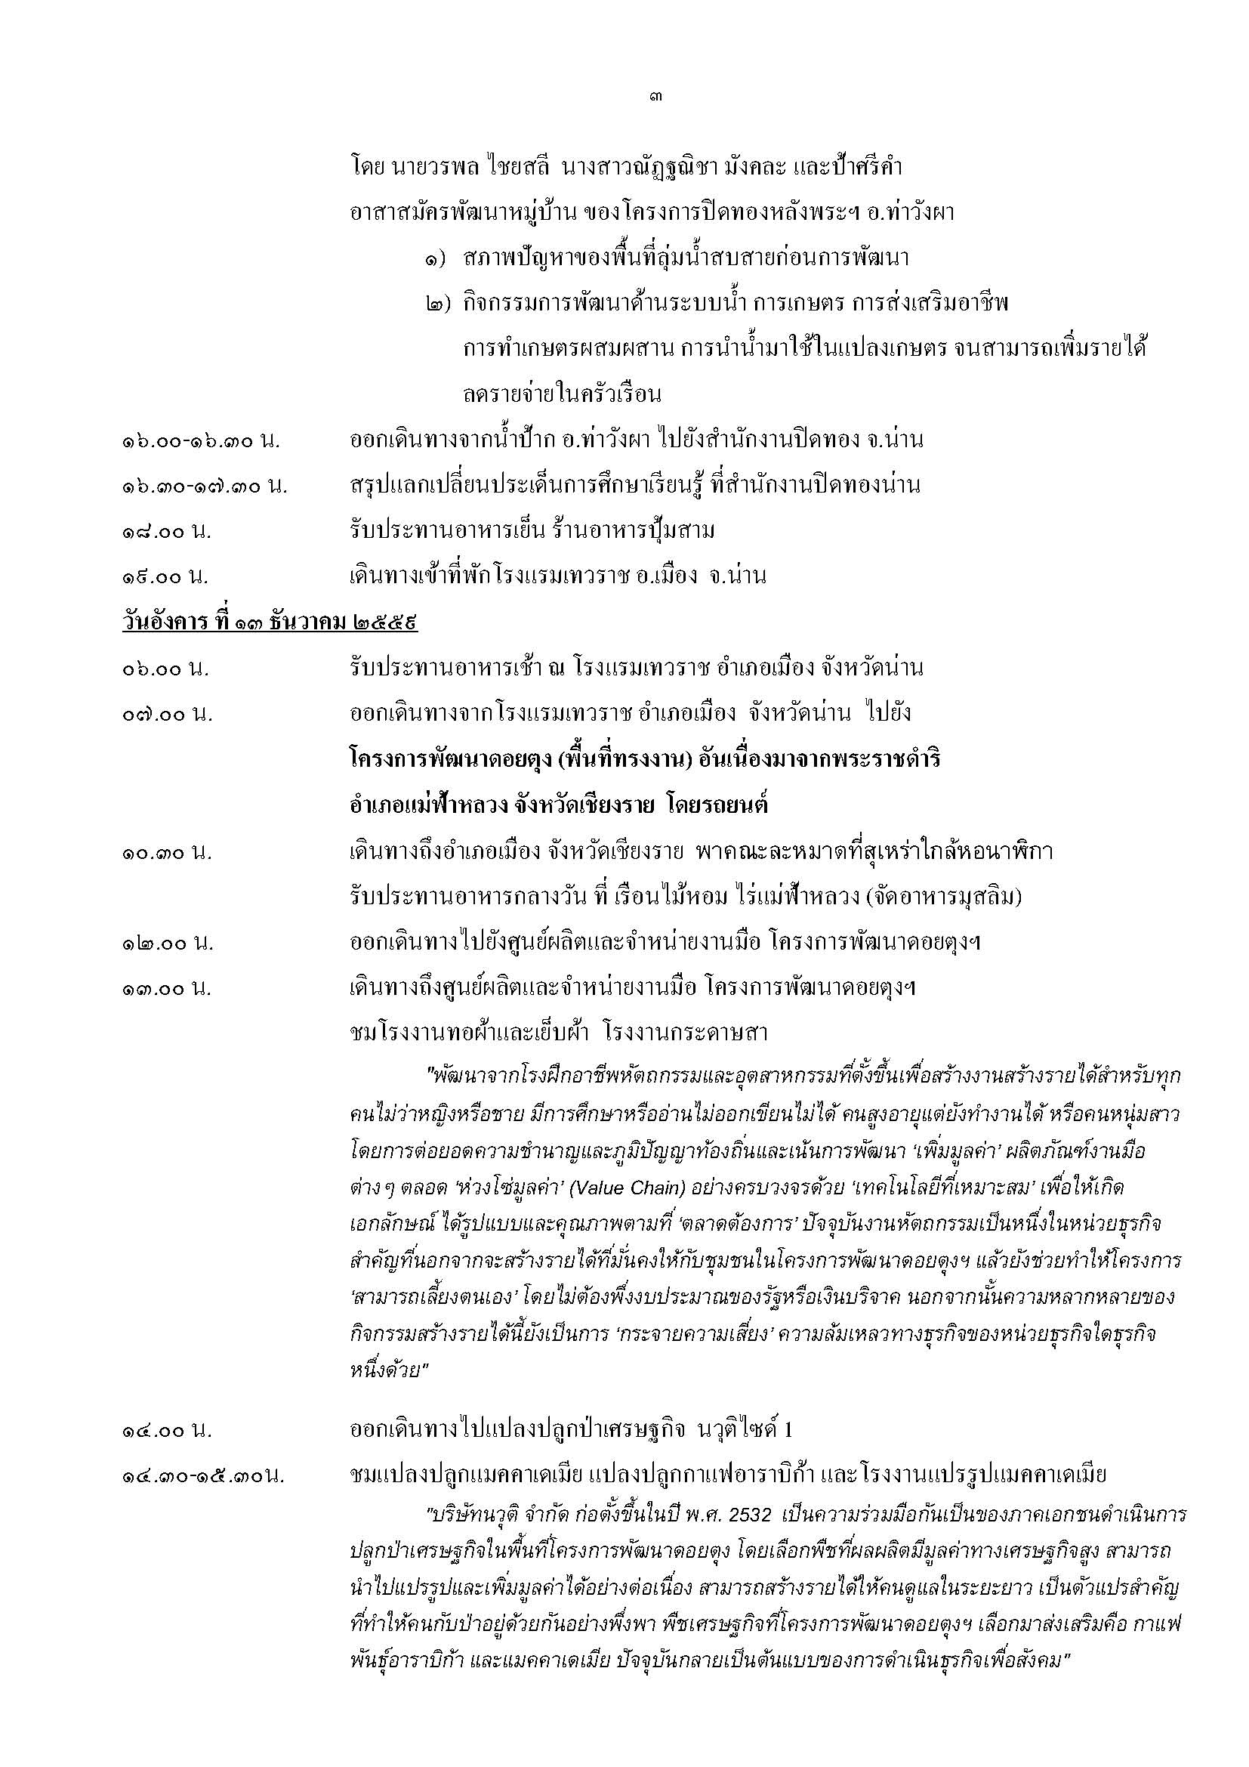

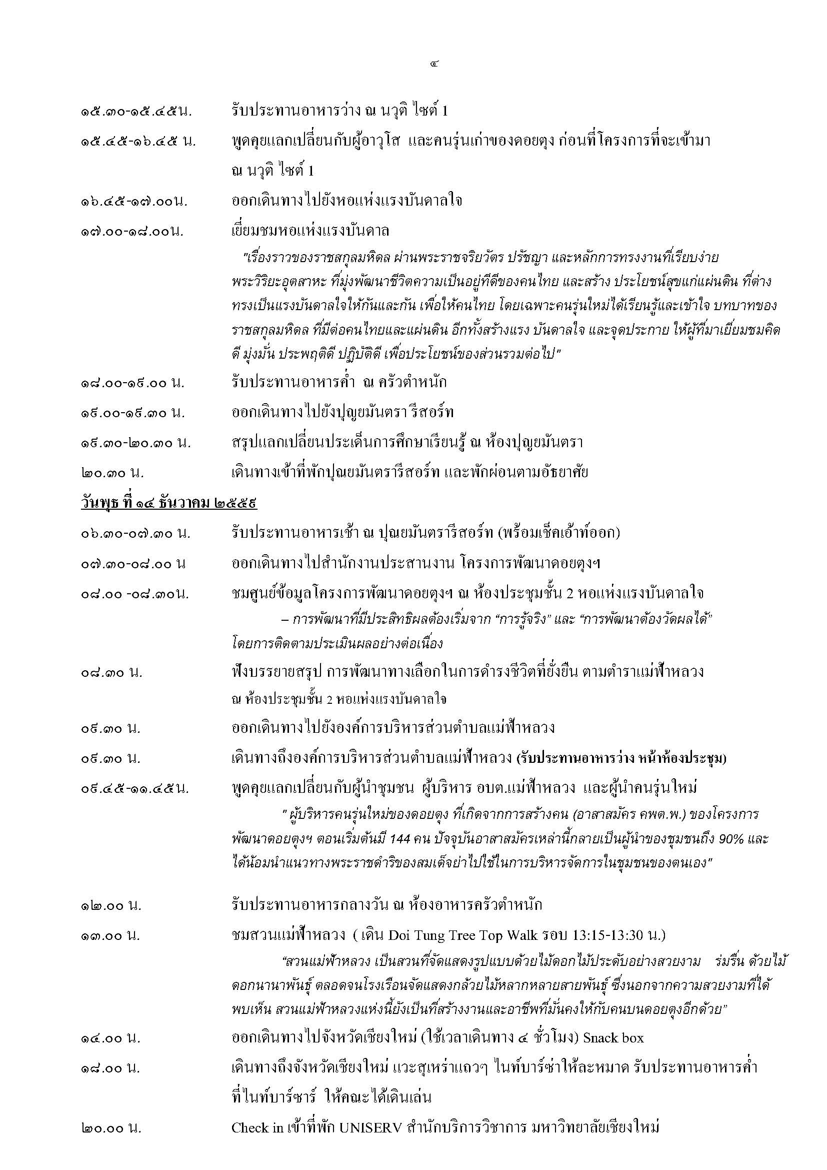

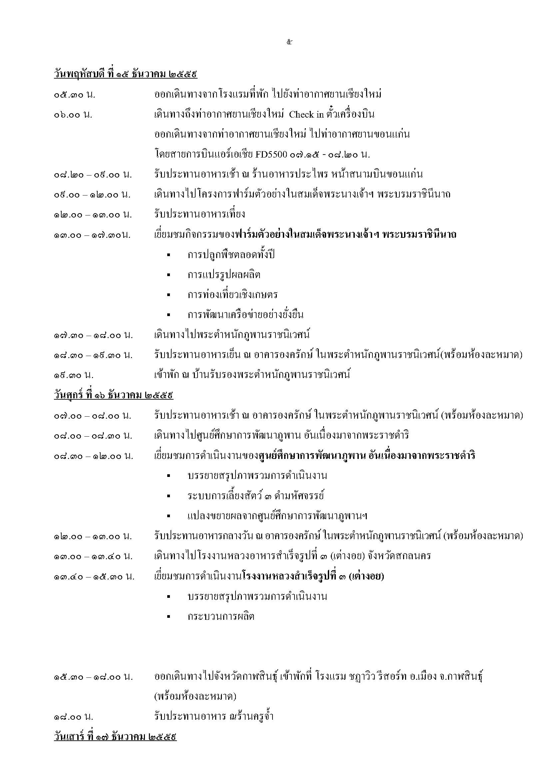

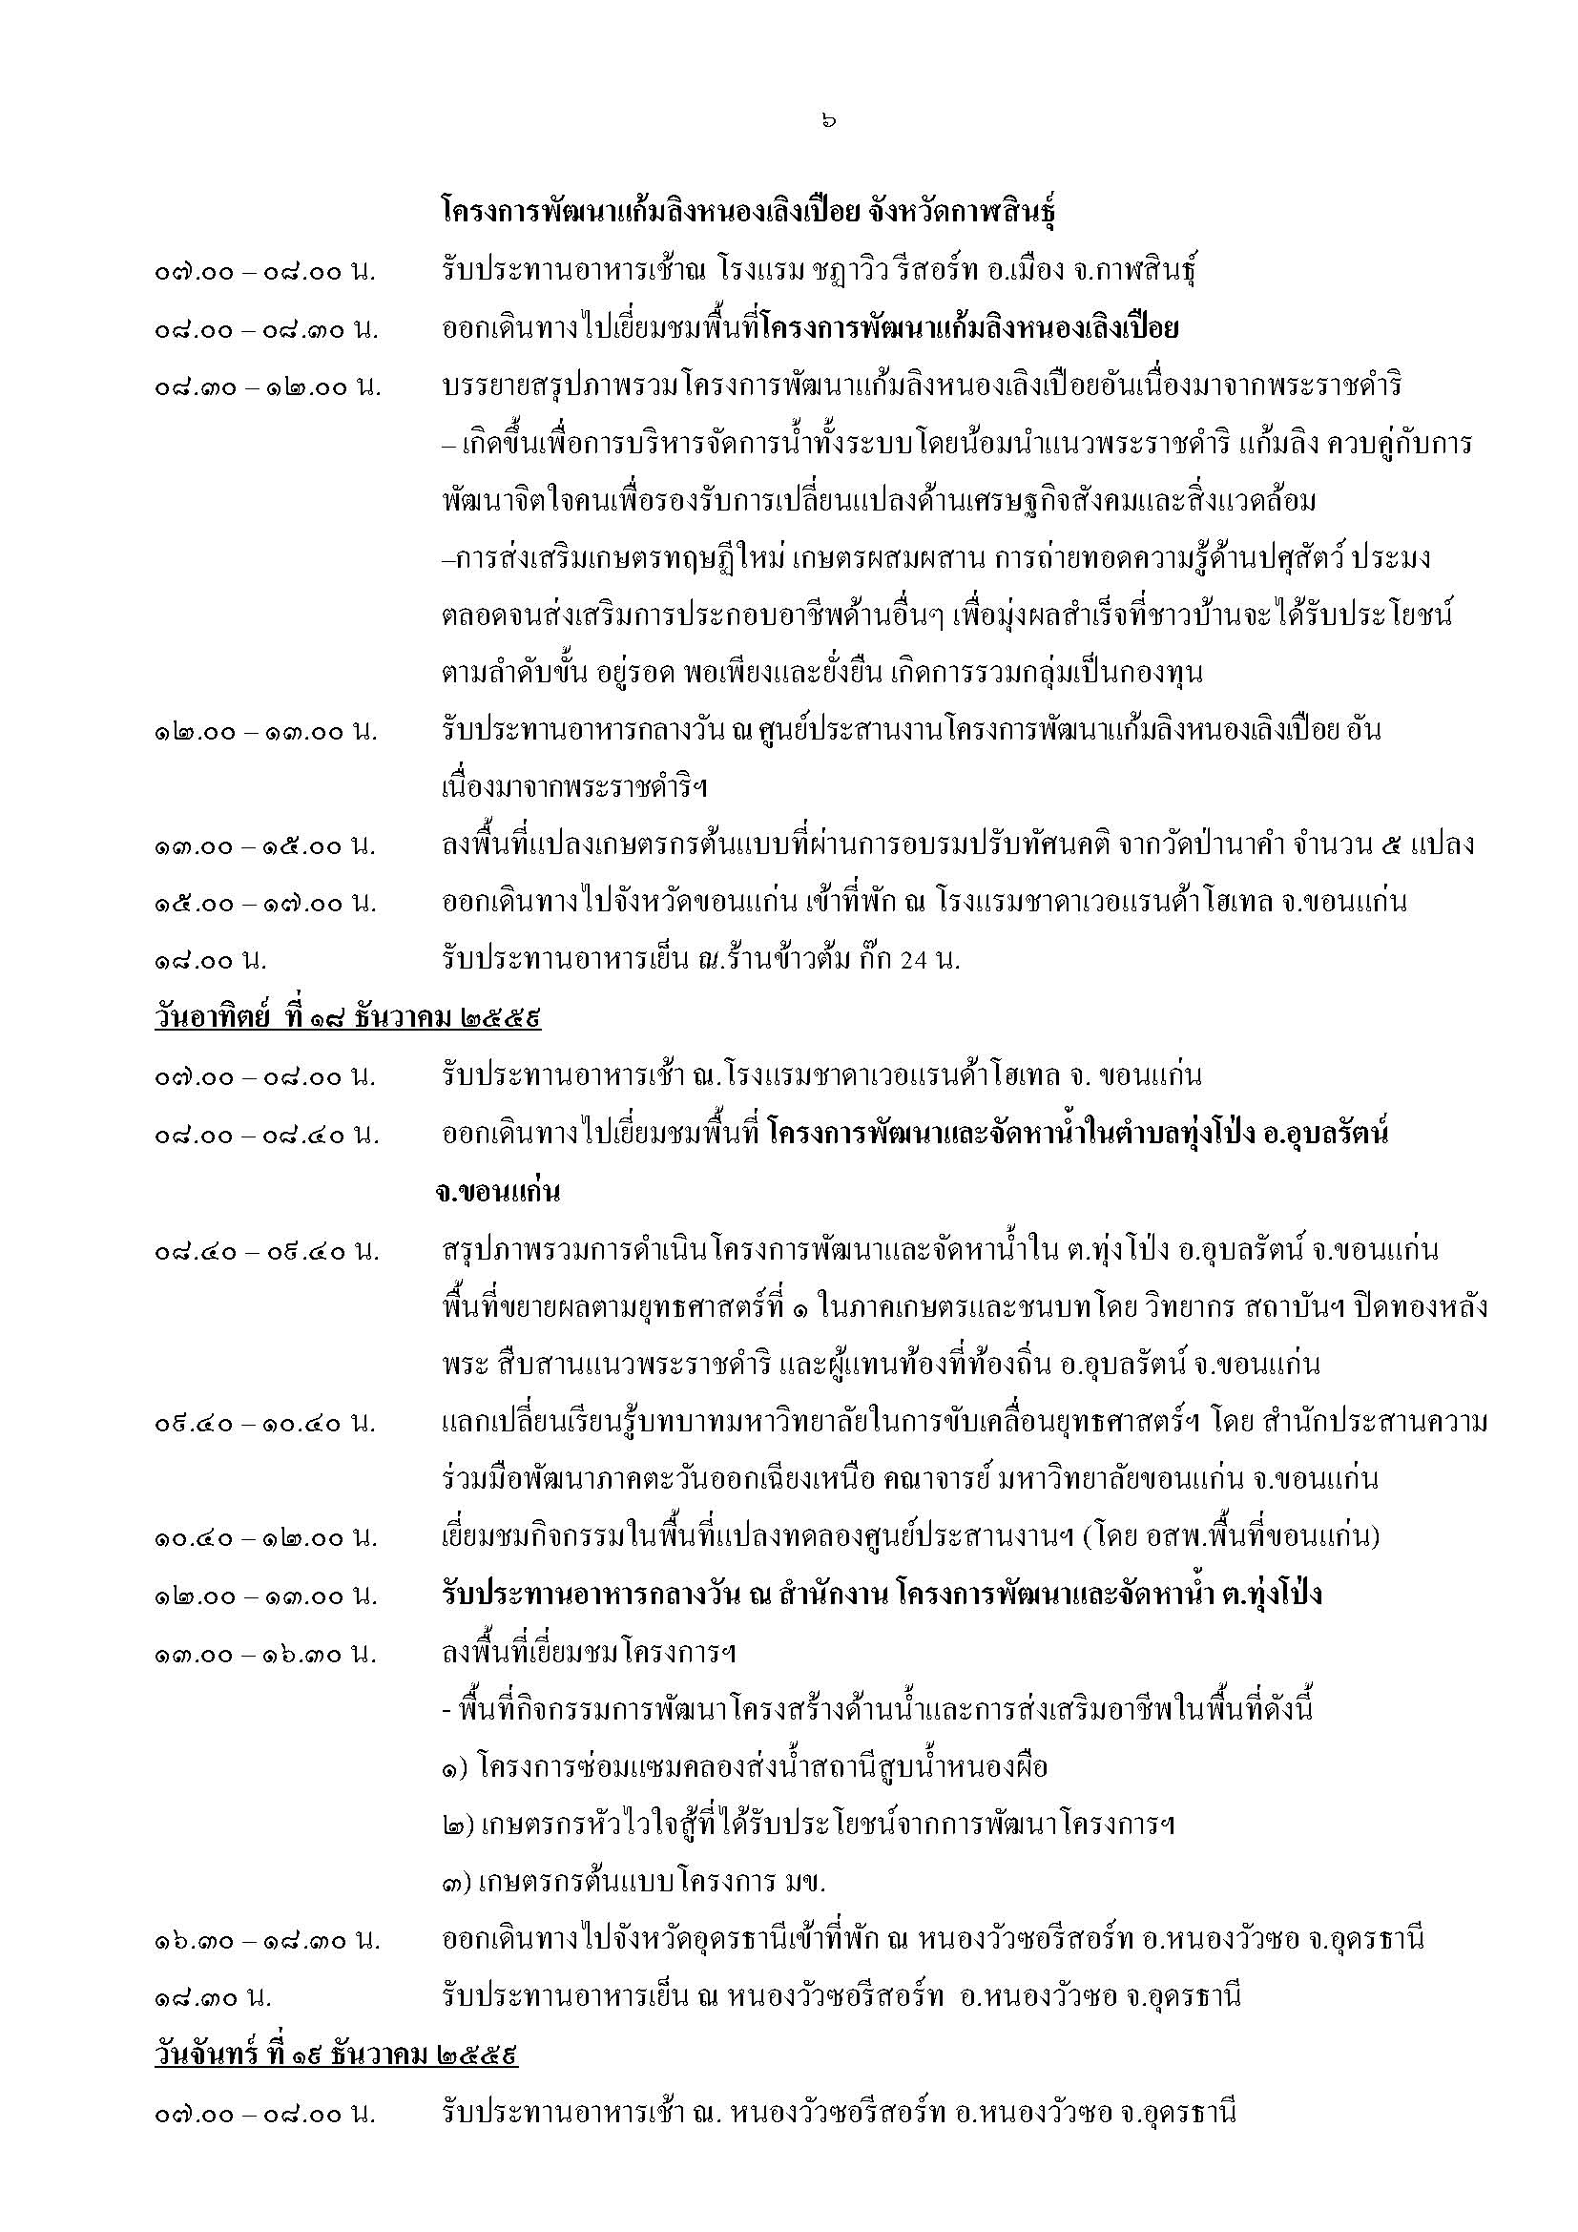

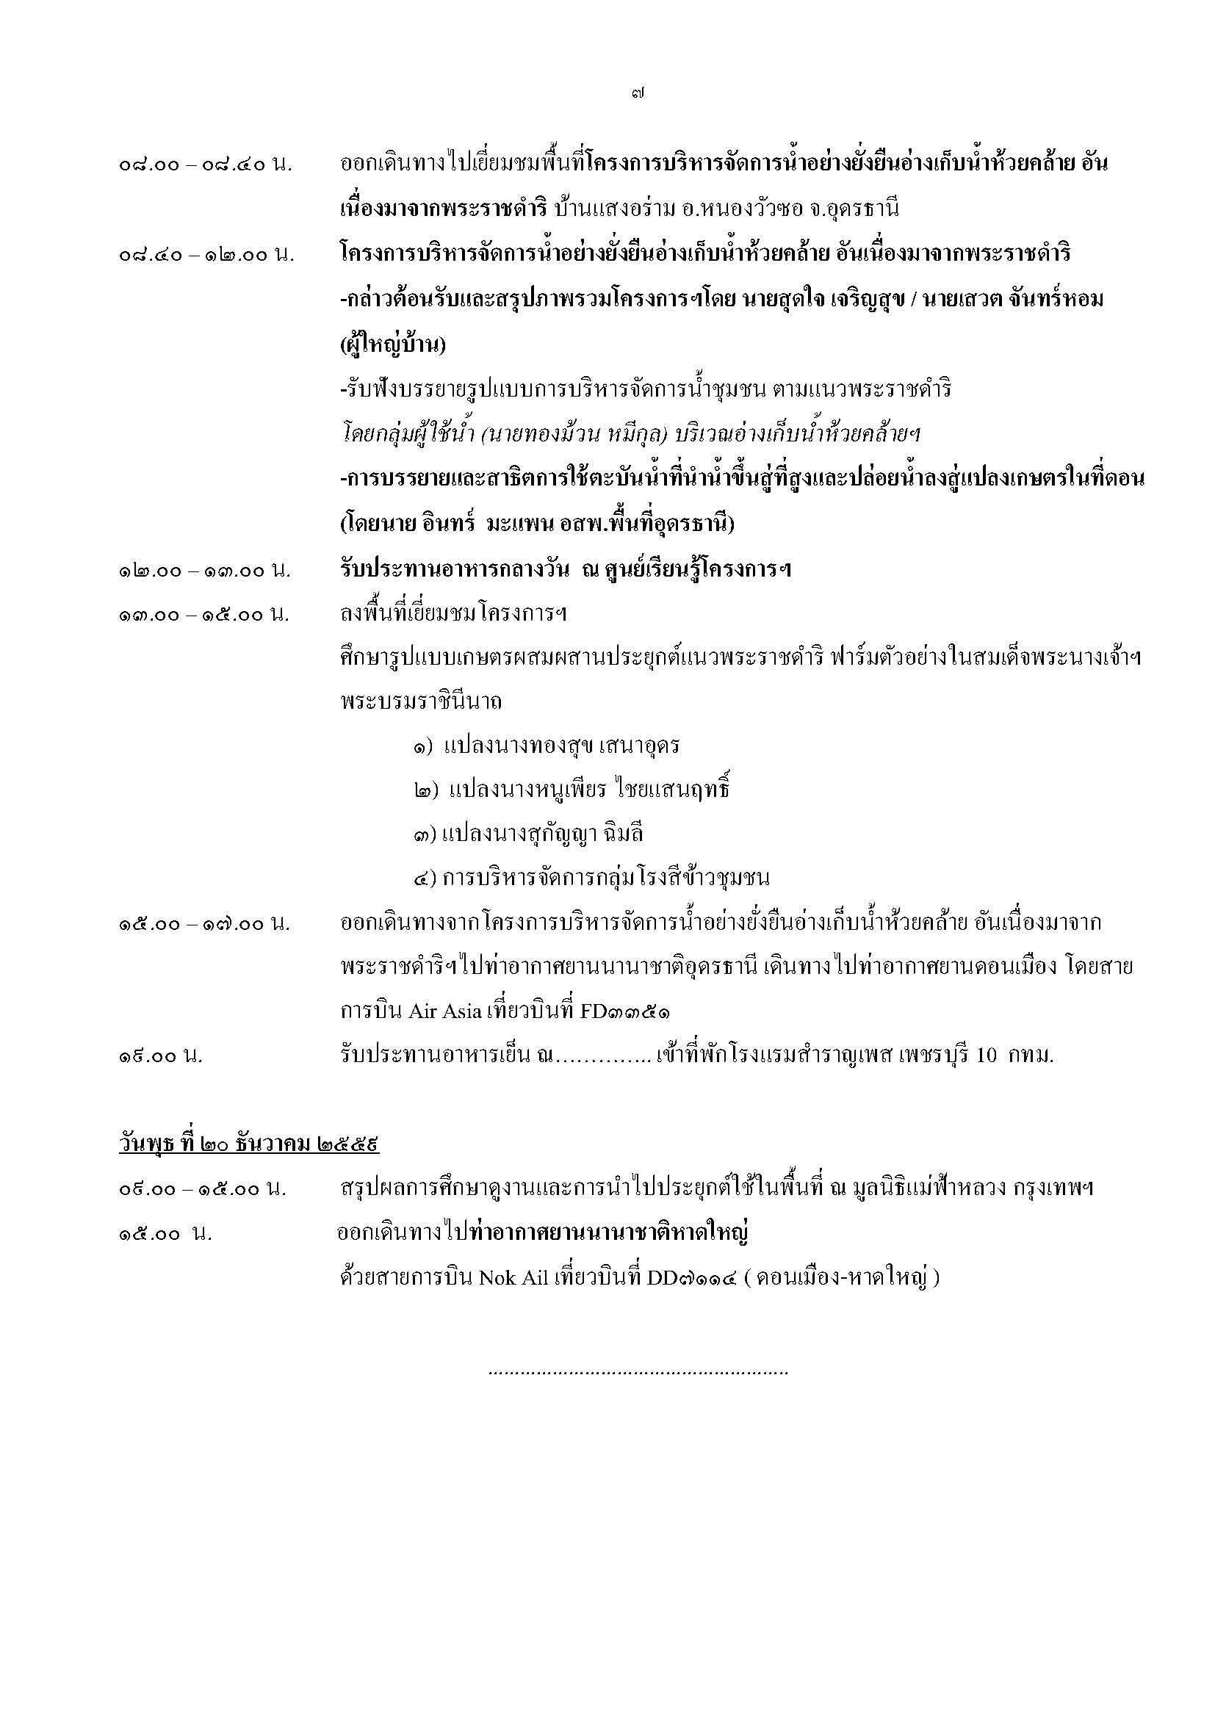

หมายเหตุ * โปรแกรมอาจมีการเปลี่ยนแปลงตามความเหมาะสม

